Chi tiết địa chất
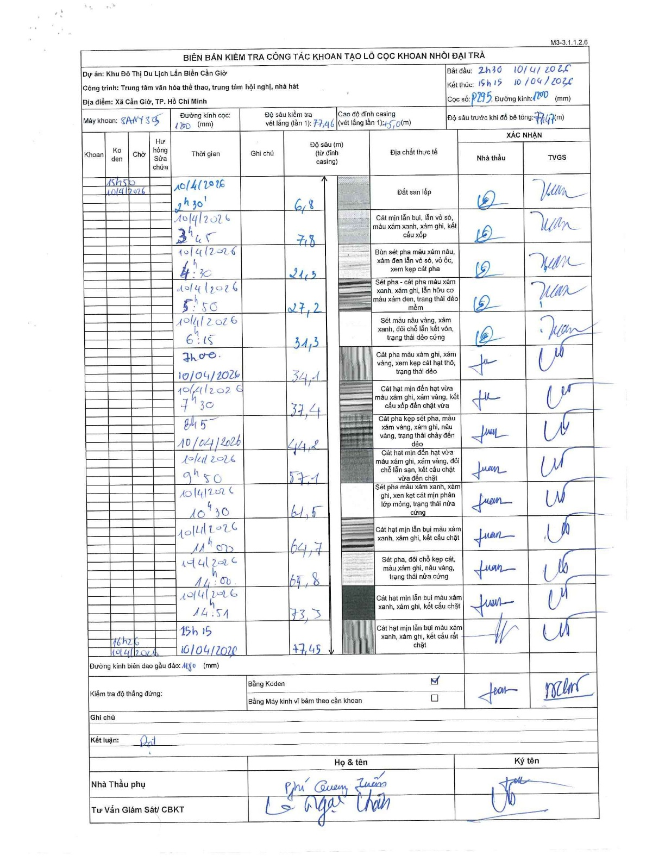
Dự án | Cần Giờ
Hạng mục | Trung tâm văn hóa thể thao, trung tâm hội nghị, nhà hát
Tên bộ phận | Xã Cần Giờ, TP. Hồ Chí Minh
Số hiệu cọc | P295
Tên Máy khoan | SGCT-KCN0002
Đường kính | D1200
Bắt đầu thi công | 02:00 10/04/2026
Kết thúc thi công | 15:15 10/04/2026

Địa chất TT | Đường kính | Mô tả lớp thiết kế | Từ (h) | Đến (h) | Cao độ từ | Cao độ đến | T.Gian (h) | Dài (m) | V (m/h) | Ghi chú
Đất san lấp | D1200 | Đất san lấp | 02:00 10/04/2026 | 02:30 10/04/2026 | 0 | -6.8 | 0.5 | 6.8 | 13.6
2 | D1200 | Cát mịn lẫn bụi, lẫn vỏ sò, màu xám xanh, xám ghi, kết cấu xốp | 02:30 10/04/2026 | 03:45 10/04/2026 | -6.8 | -7.8 | 1.25 | 1 | 0.8
3 | D1200 | Bùn sét pha màu xám nâu, xám đen lẫn vỏ sò, vỏ ốc, xem kẹp cát pha | 03:45 10/04/2026 | 04:30 10/04/2026 | -7.8 | -21.3 | 0.75 | 13.5 | 18
4 | D1200 | Sét pha - cát pha màu xám xanh, xám ghi, lẫn hữu cơ màu xám đen, trạng thái dẻo mềm | 04:30 10/04/2026 | 05:50 10/04/2026 | -21.3 | -27.2 | 1.33 | 5.9 | 4.42
5 | D1200 | Sét màu nâu vàng, xám xanh, đôi chỗ lẫn kết vón, trạng thái dẻo cứng | 05:50 10/04/2026 | 06:15 10/04/2026 | -27.2 | -31.3 | 0.42 | 4.1 | 9.84
6 | D1200 | Cát pha màu xám ghi, xám vàng, xem kẹp cát hạt thô, trạng thái dẻo | 06:15 10/04/2026 | 07:00 10/04/2026 | -31.3 | -34.1 | 0.75 | 2.8 | 3.73
7 | D1200 | Cát hạt mịn đến hạt vừa màu xám ghi, xám vàng, kết cấu xốp đến chặt vừa | 07:00 10/04/2026 | 07:30 10/04/2026 | -34.1 | -37.4 | 0.5 | 3.3 | 6.6
8 | D1200 | Cát pha kẹp sét pha, màu xám vàng, xám ghi, nâu vàng, trạng thái chảy đến dẻo | 07:30 10/04/2026 | 08:45 10/04/2026 | -37.4 | -44.2 | 1.25 | 6.8 | 5.44
9 | D1200 | Cát hạt mịn đến hạt vừa màu xám ghi, xám vàng, đôi chỗ lẫn sạn, kết cấu chặt vừa đến chặt | 08:45 10/04/2026 | 09:50 10/04/2026 | -44.2 | -57.1 | 1.08 | 12.9 | 11.91
10 | D1200 | Sét pha màu xám xanh, xám ghi, xen kẹp cát mịn phân lớp mỏng, trạng thái nửa cứng | 09:50 10/04/2026 | 10:30 10/04/2026 | -57.1 | -61.5 | 0.67 | 4.4 | 6.6
11 | D1200 | Cát hạt mịn lẫn bụi màu xám xanh, xám ghi, kết cấu chặt | 10:30 10/04/2026 | 11:00 10/04/2026 | -61.5 | -64.7 | 0.5 | 3.2 | 6.4
12 | D1200 | Sét pha, đôi chỗ kẹp cát, màu xám ghi, nâu vàng, trạng thái nửa cứng | 11:00 10/04/2026 | 14:00 10/04/2026 | -64.7 | -65.8 | 3 | 1.1 | 0.37
13 | D1200 | Cát hạt mịn lẫn bụi màu xám xanh, xám ghi, kết cấu chặt | 14:00 10/04/2026 | 14:51 10/04/2026 | -65.8 | -73.3 | 0.85 | 7.5 | 8.82
14 | D1200 | Cát hạt mịn lẫn bụi màu xám xanh, xám ghi, kết cấu rất chặt | 14:51 10/04/2026 | 15:15 10/04/2026 | -73.3 | -77.45 | 0.4 | 4.15 | 10.38

ẢNH BIÊN BẢN GỐC

